OIL
Diagnostic Questionnaire 7- Open Issue List
诊断调查问卷7- 开放问题

Item 序号 | Issue Descriptions 问题描述 | Priority 优先级 | Responded by 解决者 | Subject 主题 | Date Issued 提出时间 | Issued by 提出者 | Due date 解决时限 | Feedback 问题反馈 | Status 状态 | Date closed 关闭日期
1 | Cover页： 1.按照Baidu划分ID填充Tx/Rx，请填充。 | Mid | 蜂巢能源 | Diagnostics | 2022-12-11 | Baidu | 2022-12-30 | 2022.12.30蜂巢：已填充 Baidu已确认填写，问题关闭。 | Closed | 2023-01-04
2 | Services页： 1.增加34、36服务的NRC78，请确认； | Mid | 蜂巢能源 | Diagnostics | 2022-12-11 | Baidu | 2022-12-30 | 2022.12.30蜂巢：已确认 Baidu已确认，问题关闭。 | Closed | 2023-01-04
3 | DTCList： 1.请按照ApolloUDSOnCAN DTC定义通用DTC且按照划分自定义DTC范围定义自定义DTC。 注：按照Baidu定义ECU名字进行命名，不允许出现Baidu定义范围外ECU名字出现。 | Mid | 蜂巢能源 | Diagnostics | 2022-12-11 | Baidu | 2022-12-30 | 2022.12.30蜂巢：已按照要求填充DTC Baidu已确认填写，问题关闭。 | Closed | 2023-01-04
4 | Snapshot List： 1.0A00/0A01/0A03/0A04：最大值与备注中的有效值不对应； 2.E0F4/E0F5需补充换算； 3.E130：在换算列需要补充每个bit位的具体故障描述吗？ | Mid | 蜂巢能源 | Diagnostics | 2022-12-11 | Baidu | 2022-12-30 | 2022.12.30蜂巢： 1.已修改0A00/0A01/0A03/0A04最大值 2.E0F4/E0F5已补充换算 3.不需要 Baidu已确认问题1、2已解决，问题3每个bit位没有具体故障描述，是如何区分出现故障的具体部件或位置？ 蜂巢能源：已填充 2023/2/20Baidu：已确认填充，问题关闭。 | Closed | 2023-02-20
5 | Read&Write DID页： 1.Baidu强制支持的DID已经按照新版本问卷模板更新，请确认； 2.供应商自定义DID已经按照新模板更新，请确认安全等级列的正确性，其中黄色背景标注部分为问题项，包含缺少换算、最大值与备注中的范围不对应等问题。请相关负责人修改后再仔细检查下其余部分。 | Mid | 蜂巢能源 | Diagnostics | 2022-12-11 | Baidu | 2022-12-30 | 2022.12.30蜂巢： 1.已确认 2.安全等级列无问题 3.黄色背景标注部分均已修改 Baidu已确认问题1、2已解决，问题关闭。 | Closed | 2023-01-04
6 | Read&Write DID页： 0xF183、0xF010、0xF1A1、0x02FF：BMS开发不涉及以上DID | High | Baidu | Diagnostics | 2022-12-26 | 蜂巢能源 | 2023-01-04 | Baidu建议DID 0xF010、0xF1A1、0x02FF可根据BMS特性选择不支持，但建议将DID 0xF183加入开发需求，以满足获取引导程序版本号的要求。 2022.12.30蜂巢：：已添加DID F183 2023/2/20Baidu：已确认添加DID F183，问题关闭。 | Closed | 2023-02-20
7 | “Read&Write DID”页，DID :0xF100/0xF101/0xF103/0xF104已更新，请按照更新后DID进行填充。包含安全等级。 | High | 蜂巢能源 | Diagnostics | 2023-01-04 | Baidu | 2023-02-07 | 2023.1.31蜂巢：已填充 2023/2/20Baidu：已确认填充，问题关闭。 | Closed | 2023-02-20
8 | “Read&Write DID”页，DID :0xF1E6物理值最大值与备注中的有效值不对应，请修改。 | High | 蜂巢能源 | Diagnostics | 2023-01-04 | Baidu | 2023-02-07 | 2023.1.31蜂巢：已修改 2023/2/20Baidu：已确认修改，问题关闭。 | Closed | 2023-02-20
9 | “DTCList”，通用DTC缺失，请补充完整。例如U002888，EVBUS Bus Off缺失。 | High | 蜂巢能源 | Diagnostics | 2023-01-04 | Baidu | 2023-02-07 | 2023.1.31蜂巢：已补充完整 2023/2/20Baidu：已确认补充，问题关闭。 | Closed | 2023-02-20
10 | “DTCList”，节点丢失类DTC不完整，有遗漏，请补充与BDCU、CDC、ECC、IPB、SDM、TBOX等节点丢失DTC。 | High | 蜂巢能源 | Diagnostics | 2023-01-04 | Baidu | 2023-02-07 | 2023.1.31蜂巢：已补充完整 2023/2/20Baidu：已确认补充，问题关闭。 | Closed | 2023-02-20
11 | "DTCList"中，缺少电压过高、过低DTC。 | High | 蜂巢能源 | Diagnostics | 2023-01-04 | Baidu | 2023-02-07 | 2023.1.31蜂巢：已补充完整 2023/2/20Baidu：已确认修改，问题关闭。 | Closed | 2023-02-20
12 | “DTCList”，U029887与U029987中，20ms的cycle填写有误，其中，U029887应为10ms的cycle；U029987应为10ms的cycle。请修改。 | High | 蜂巢能源 | Diagnostics | 2023-01-04 | Baidu | 2023-02-07 | 2023.1.31蜂巢：已修改 2023/2/20Baidu：已确认修改，问题关闭。 | Closed | 2023-02-20
13 | “DTCList”，请按照Baidu定义模板进行填充，并补充空白列。 | High | 蜂巢能源 | Diagnostics | 2023-01-04 | Baidu | 2023-02-07 | 2023.1.31蜂巢：已填充 2023/2/20Baidu：已确认填充，问题关闭。 | Closed | 2023-02-20
14 | “DTCList”，新增以下几列内容，请填写确认：检测周期、故障可能造成的影响、建议售后人员处理措施。 | High | 蜂巢能源 | Diagnostics | 2023-01-04 | Baidu | 2023-02-07 | 2023.1.31蜂巢：已填写 2023/2/20Baidu：已确认填充，问题关闭。 | Closed | 2023-02-20
15 | “Snapshot List”，通用快照DID已更新，请确认。 | High | 蜂巢能源 | Diagnostics | 2023-01-04 | Baidu | 2023-02-07 | 2023.1.31蜂巢：已确认 2023/2/20Baidu：蜂巢能源已确认，问题关闭。 | Closed | 2023-02-20
16 | “Snapshot List”，F1E6物理值最大值应为1000，数据范围应为：0x0~0x3E8：Valid 0x3E9~0xFFFF：Invalid。请修改。 | High | 蜂巢能源 | Diagnostics | 2023-01-04 | Baidu | 2023-02-07 | 2023.1.31蜂巢：已修改 2023/2/20Baidu：已确认修改，问题关闭。 | Closed | 2023-02-20
17 | “Services”中，请补全 否定响应码$22出现的情况列。 | High | 蜂巢能源 | Diagnostics | 2023-01-04 | Baidu | 2023-02-07 | 已填充，删除部分不需要22否定响应的服务的22否定响应码，（10 01、10 03、27、22、2E） 2023/2/20Baidu：根据Apollo UDSOnCAN，10及27服务需要强制支持NRC22，否则需找佟晨光确认。 2023.2.22：蜂巢：已修改 2023/2/27Baidu：已确认修改，问题关闭。 | Closed | 2023-02-27
18 | 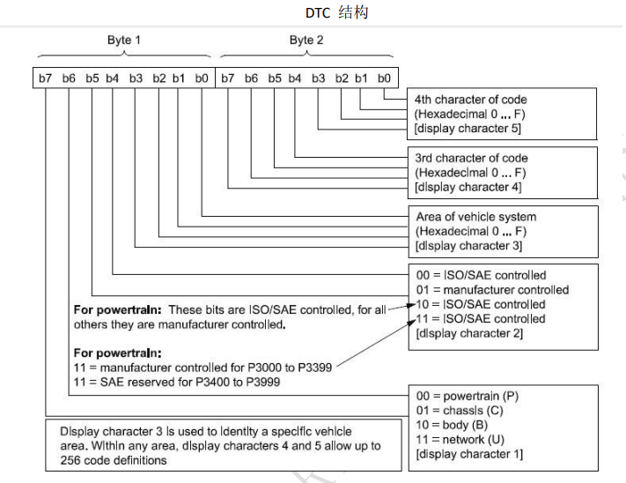 “DTCList”中，高&中字节代表具体故障，低字节应表示故障类型非顺序填充，具体故障类型请参照SAE J2012-DA解码。例如：P100000与P100101均表示安全级别故障，低字节0x00与0x01不一致；P100002：电芯过压，而P100004：电芯欠压，但是两故障高&中字节同为P1000。请参考以上示例及DTC结构修改DTC list。 | High | 蜂巢能源 | Diagnostics | 2023-02-20 | Baidu | 2023-02-22 | 2023.2.22：蜂巢：已修改 2023/2/27Baidu：已确认修改，问题关闭。 | Closed | 2023-02-27
19 | “DTCList”中，P100608与P100609 的非BMS专业工程师对设置条件不是很明确，DTC设置条件bit0及bit3需要补充设置条件的文字条件。 | High | 蜂巢能源 | Diagnostics | 2023-02-20 | Baidu | 2023-02-22 | 2023.2.22：蜂巢：已修改 2023/2/27Baidu：DTC code已修改，但是维修建议以及建议售后人员措施未修改。Baidu已修改，问题关闭。 | Closed | 2023-02-27
20 | “DTCList”中，0x87即节点丢失类故障不可以按照具体报文定义，定义到节点即可。例如：针对VCU而言，若与VCU节点丢失，则VCU_1、VCU_3、VCU_4、VCU_6报文均接收不到，而非VCU_3报文接收不到，才可定义为与VCU节点丢失。请按照上述示例进行修改。 | High | 蜂巢能源 | Diagnostics | 2023-02-20 | Baidu | 2023-02-22 | 2023.2.22：蜂巢：已修改 2023/2/27Baidu：已确认修改，问题关闭。 | Closed | 2023-02-27
21 | “Snapshot List”，将局部快照记录号修改为03（03表示最近一次产生的局部快照记录），请确认。 | High | 蜂巢能源 | Diagnostics | 2023-02-20 | Baidu | 2023-02-22 | 2023.2.22：蜂巢：已修改 2023/2/27Baidu：Baidu已修正，切记随意修改。针对局部快照，Baidu仅支持最近一次故障发生时的局部快照记录。01与02根据问卷表示全局快照。问题关闭。 | Closed | 2023-02-27
22 | 修改“Read&Write DID”页中DID F1E3 和 DID 01FF "引导程序诊断模式"列，将R改为N | High | Baidu | Diagnostics | 2023-02-22 | 蜂巢能源 | 2023-02-27 | 2023/2/27Baidu：0x01FF电池编码为UDS规范中定义DID，需按照规范定义执行，不允许更改；0xF1E3仅支持可读，根据百度UDS规范不需要进行安全访问。百度已修改。问题关闭。 | Closed | 2023-02-27
23 | “DTCList”中，P101087故障类型定义不准确，0x87已由Baidu定义为节点丢失类故障，非节点丢失类故障不能使用0x87故障类型。 | High | 蜂巢能源 | Diagnostics | 2023-02-20 | Baidu | 2023-03-10 | 2023/3/14Baidu：EP1阶段按照P101087报故障。问题关闭。 | Closed | 2023-03-14

